箱贴
Factory name |  | 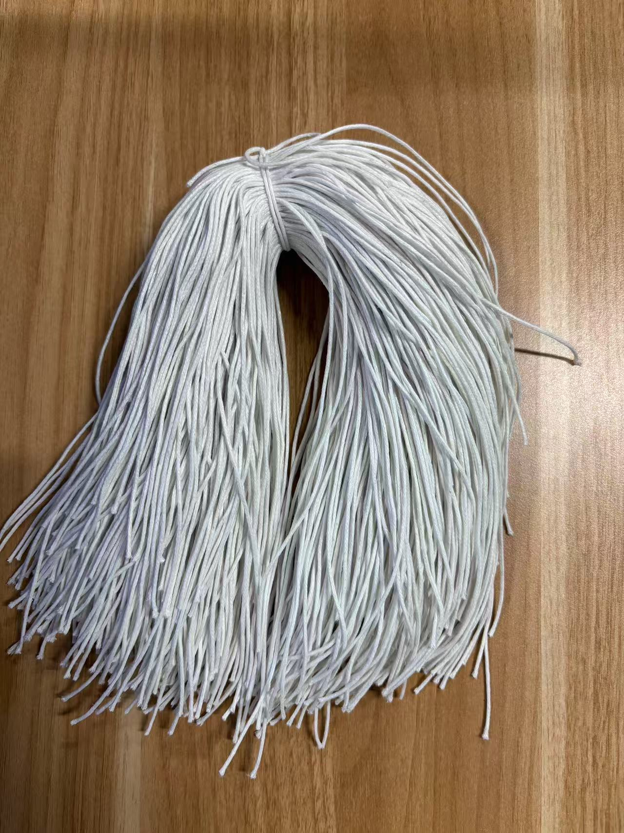
PO. Number | S25070705 | JUSTJEANS
Style Code. | 1518294-301 172876急蓝+1526817-819 172876浅硫化蓝
Product Code. | JJW-ST-001 | Carton No.:
Inner Packages | pcs/bundle | 1/1
SIZE/qty | 612+88备品+（2346+154备品）
Carton Dimension | 30.5*25.5*17 | Country of Origin：
Gross Weight（KG） | 1.26 | Made In China
Net Weight（KG） | 0.96
Remark

